GNRE_MEGA_BOX_
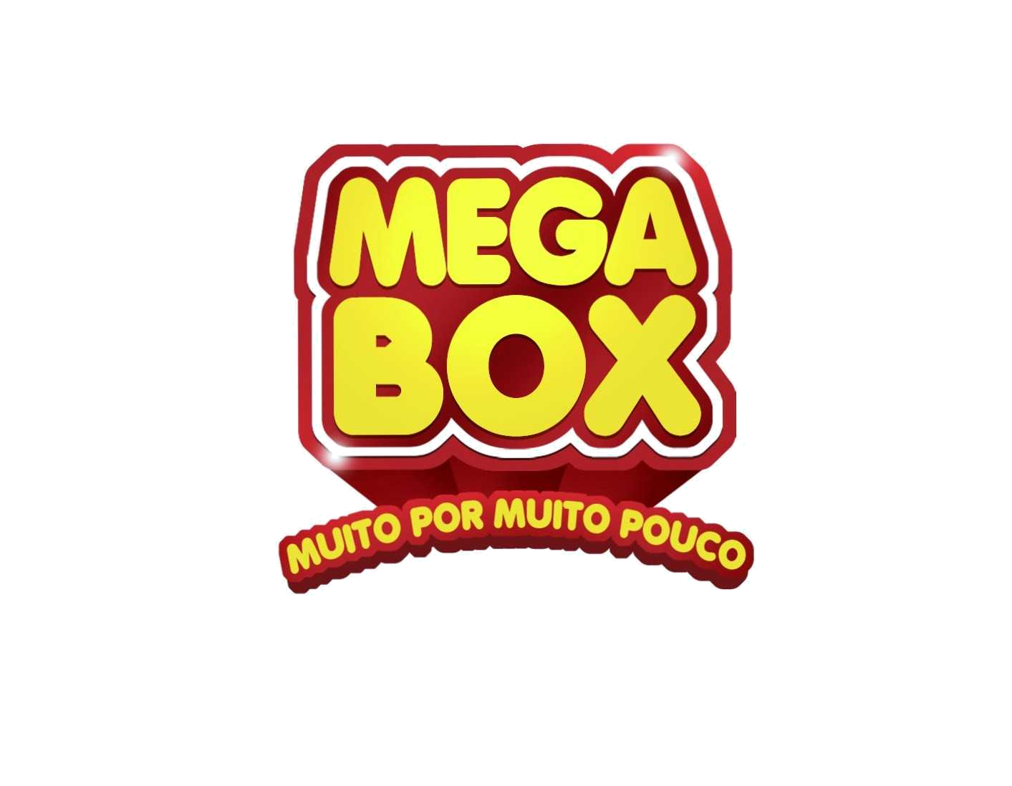
.

 |  | Superdelli Atacado e Supermercado S/A

REQUISIÇÃO DE NUMERÁRIO
 |  |  |  |  |  |  | 1ª VIA
PAGAMENTO REFERENTE A : GNRE – ICMS ST

DATA DO VENCIMENTO : |  | 2024-05-15 |  |  |  | AGENDA 936

FAVORECIDO | CÓD | TIPO | NOTA | LOJAS | ICMS/ST | FECP | MULTA | TOTAL A PAGAR
EDMARCAS REFRIGERACAO COMERCIA | 368970 |  | 158325 | 7005 | 52.29 | 11.17 |  | 63.46
 |  |  |  |  |  |  |  | 0.00
 |  |  |  |  |  |  |  | 0.00
 |  |  |  |  |  |  |  | 0.00
 |  |  |  |  |  |  |  | 0.00
 |  |  |  |  |  |  |  | 0.00
 |  |  |  |  |  |  |  | 0.00
 |  |  |  |  |  |  |  | 0.00
 |  |  |  |  |  |  |  | 0.00
 |  |  |  |  |  |  |  | 0.00
 |  |  |  |  |  |  |  | 0.00
 |  |  |  |  |  |  |  | 0.00
 |  |  |  |  |  |  |  | 0.00
 |  |  |  |  |  |  |  | 0.00
 |  |  |  |  |  |  |  | 0.00
 |  |  |  |  |  |  |  | 0.00
 |  |  |  |  |  |  |  | 0.00
 |  |  |  |  |  |  |  | 0.00
 |  |  |  |  |  |  |  | 0.00
 |  |  |  |  |  |  |  | 0.00
 |  |  |  |  |  |  |  | 0.00
 |  |  |  |  |  |  |  | 0.00
 |  |  |  |  |  |  |  | 0.00
 |  |  |  |  |  |  |  | 0.00
 |  |  |  |  |  |  |  | 0.00
 |  |  |  |  |  |  |  | 0.00
 |  |  |  |  |  |  |  | 0.00
 |  |  |  |  |  |  |  | 0.00
 |  |  |  |  |  |  |  | 0.00
 |  |  |  |  |  |  |  | 0.00
 |  |  |  |  |  |  |  | 0.00
 |  |  |  |  |  |  |  | 0.00
TOTAL |  |  |  |  | 52.29 | 11.17 | 0.00 | 63.46

2024-05-15 |  |  | 2024-05-15

_________________________________________ |  |  | _________________________________________ ____________________
Recebimento Centralizado – Adriano Silva |  |  | Ger. Contabilidade - Lígia Aragão

2024-05-15

_________________________________________
Coord. Fiscal – Iracy Lima

